Tabelle1
 |  | 2883 Stück Silikonformen! Backformen, Kochformen, Bratformen, Abdeckungen und Eiswürfelformen, Waffelformen usw. in verschiedenen Farben. Die Ware ist neu und OVP. Es sind 2 volle Paletten. | 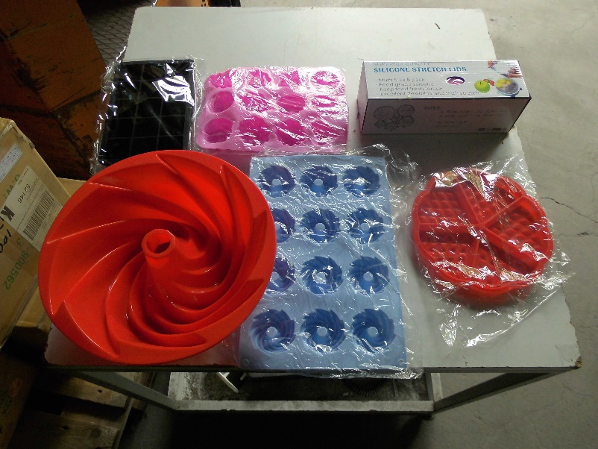

 |  | Komplett preis 1899,00 Euro
Anzahl | Farbe | Beschreibung | Palette
34 | rot | 8er Muffinsform | 1
103 | rot | 6er Muffinsform | 1
25 | pink | 12er Muffinsform | 1
72 | blau | 12er Muffinsform | 1
166 | rot | Gugelhupfform | 1
268 | grau | Gugelhupfform | 1
74 | grün | Fisch Dampfgarform | 1
88 | grau | Fisch Dampfgarform | 1
36 | rot | Lasagneform quadratisch | 1
187 | schwarz | 6er Eiswürfelform rund | 1
50 | transparent | Silikon Stretch Deckel für Schüssel | 1
27 | schwarz | 6er Eiswürfelform quadratisch | 1
65 | schwarz | 15er Eiswürfelform quadratisch | 1
1195

Anzahl | Farbe | Beschreibung | Palette
277 | lila | Kastenform | 2
100 | pink | Stretchdeckel für Schüssel | 2
47 | rot | 8er Muffins | 2
65 | rot | 6er Muffinsform | 2
100 | pink | 12er Muffins | 2
2 | hellblau | 12er Muffins | 2
200 | grau | Fisch Dampfgarform | 2
220 | grün | Fisch Dampfgarform | 2
180 | grau | Gugelhupfform | 2
229 | rot | Gugelhupfform | 2
169 | blau | Gugelhupfform | 2
6 | hellblau | Gugelhupfform | 2
14 | schwarz | 6er Eiswürfelform quadratisch | 2
73 | schwarz | 15er Eiswürfelform quadratisch | 2
4 | schwarz | 6er Eiswürfelform rund | 2
2 | rot | Waffelform | 2
1688

Gesamt: | 2883

